ASBU.İAŞ.01

ANKARA SOSYAL BİLİMLER ÜNİVERSİTESİ
Strateji Geliştirme Daire Başkanlığı

 |  |  | Döküman Numarası: |  | İAŞ-001
 |  |  | İlk Yayın Tarihi:
 |  |  | Revizyon Tarihi:
 |  |  | Revizyon No:
Sorumlular | İç Kontrol Eylem Planı Hazırlama İş Akış Süreci |  |  |  | Doküman
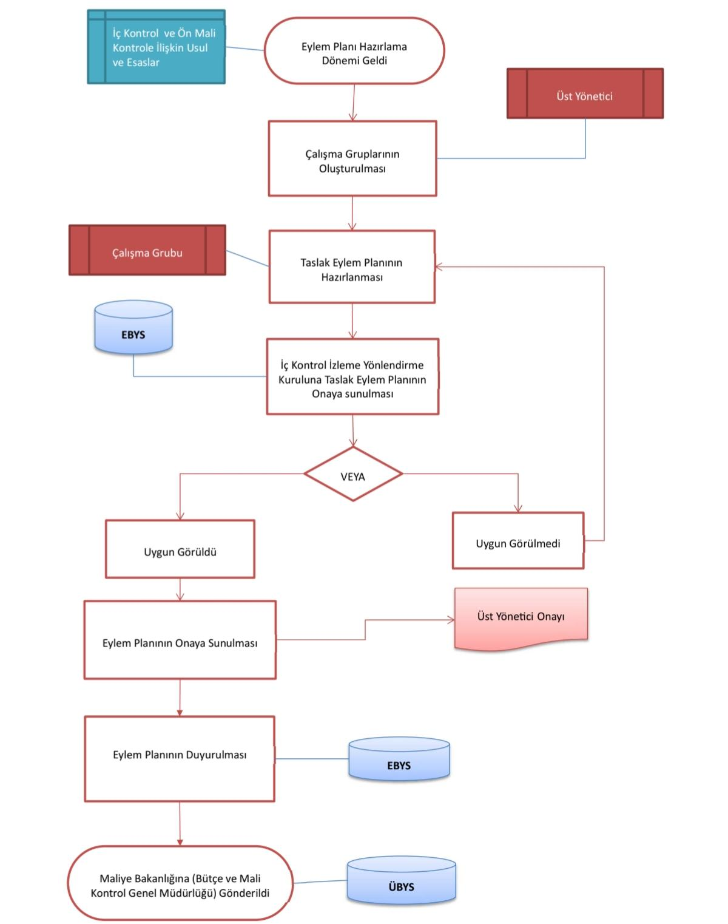

Strateji Geliştirme Daire Başkanlığı |  |  |  |  | Kurumsal işleyişin iyileştirilmesi amacıyla İç Kontrol Eylem Planı’nın takvime uygun şekilde hazırlanması ve güncellenmesi

Harcama Birimleri |  |  |  |  | Eylem planı hazırlık çalışmalarının, birim görüşlerinin toplanma ve üst yönetici onayına sunulma süresi

Strateji Geliştirme Daire Başkanlığı |  |  |  |  | İç kontrol standartları çerçevesinde eylem planı taslağının oluşturulması, birim görüşlerinin alınması ve onay sürecinin yönetilmesi

Üst Yönetici |  |  |  |  | Eylem planı hazırlık sürecini başlatan veri talebi yazıları ve hazırlanan planın yürürlüğe girdiğini bildiren resmi onay yazısı

Üst Yönetici |  |  |  |  | Standartlar doğrultusunda hazırlanan, henüz birim görüşleri ve üst yönetici onayı alınmamış ilk eylem planı taslağı

Strateji Geliştirme Daire Başkanlığı |  |  |  |  | Birimlerden gelen geri bildirimler sonrası revize edilmiş ve üst yönetici tarafından imzalanarak kesinleşmiş eylem planı

Üst Yönetici |  |  |  |  | Resmiyet kazanarak birimlere duyurulan ve uygulama süreci izlenmek üzere arşive kaldırılan güncel iç kontrol eylem planı dosyası

Strateji Geliştirme Daire Başkanlığı

HAZIRLAYAN |  |  |  |  | ONAYLAYAN

Adres: | Hükümet Meydanı No: 2 06050 Ulus, Altındağ/ANKARA | Telefon |  | 0312 596 44 44-45
 |  | İnternet Adresi |  | www.asbu.edu.tr
 |  | E-Posta |  | bilgi@asbu.edu.tr

